Pergola
ISOTRA a.s.
Bílovecká 2411/1, 746 01 Opava |  |  |  |  |  |  |  |  |  |  | TEL.: +420 553 685 101 |  |  |  | FAX: +420 553 685 110 |  |  |  |  |  |  |  |  |  |  |  |  |  |  |  |  |  |  |  |  |  |  |  |  |  |  | www.isotra.cz
Formularz zamówieniowy Pergola
Pergola ARTOSI

Zamówienie |  |  |  |  |  |  |  |  |  |  | Zamawiający
Numer zlecenia: |  |  |  |  |  |  |  |  |  |  | IČ (ID):
 |  |  |  |  |  |  |  |  |  |  | DIČ (VAT):
Zamówiono dnia: |  |  |  |  |  |  |  |  |  |  | Adres do fakturowania:

Telefon:
 |  |  |  |  |  |  |  |  |  |  | Adres dostawy:
Termin dostawy:

Pozycja | Liczbę szt. | Skr. 2 wyrobu | Typ wyrobu | Typ montażu | Szerokość (mm) | Wysokość = długość (mm) | Kolor lakierowanych komponentów | Kolor lameli | Kierunek pochylania lameli | Punkt dostępu i liczba silników | Typ silnika | Pomocniczy punkt dostępu | Mocowanie ramy | Typ słupka | Słupek A1 | Słupek A1 - Prześwit (mm) | Słupek A1 - Przemieszczenie na oś (mm) | Słupek A1 - umieszczenie odpływu | Słupek A3 | Słupek A3 - Prześwit (mm) | Słupek A3 - Przemieszczenie na oś (mm) | Słupek A3 - umieszczenie odpływu | Słupek C1 | Słupek C1 - Prześwit (mm) | Słupek C1 - Przemieszczenie na oś (mm) | Słupek C1 - umieszczenie odpływu | Słupek C3 | Słupek C3 - Prześwit (mm) | Słupek C3 - Przemieszczenie na oś (mm) | Słupek C3 - umieszczenie odpływu | Słupek A2 (dodatkowy) | Słupek A2 - Prześwit (mm) | Słupek A2 - Przemieszczenie na oś (mm) | Słupek A2 - umieszczenie odpływu | Słupek C2 (dodatkowy) | Słupek C2 - Prześwit (mm) | Słupek C2 - Przemieszczenie na oś (mm) | Słupek C2 - umieszczenie odpływu | Liczba listew w 2. sekcji | Oświetlenie | Umieszczenie oświetlenia | Pakowanie
1 | 2 | 3 | 4 | 5 | 6 | 7 | 8 | 9 | 10 | 11 | 12 | 13 | 14 | 15 | 16 | 17 | 18 | 19 | 20 | 21 | 22 | 23 | 24 | 25 | 26 | 27 | 28 | 29 | 30 | 31 | 32 | 33 | 34 | 35 | 36 | 37 | 38 | 39 | 40 | 41 | 42 | 43

Uwaga do zamówienia:

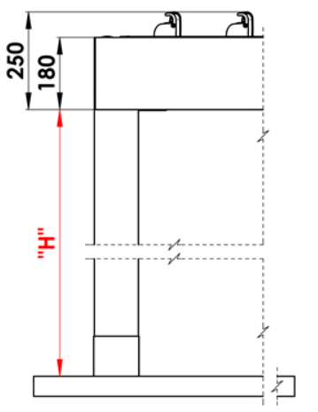
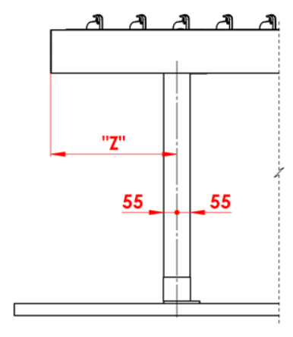
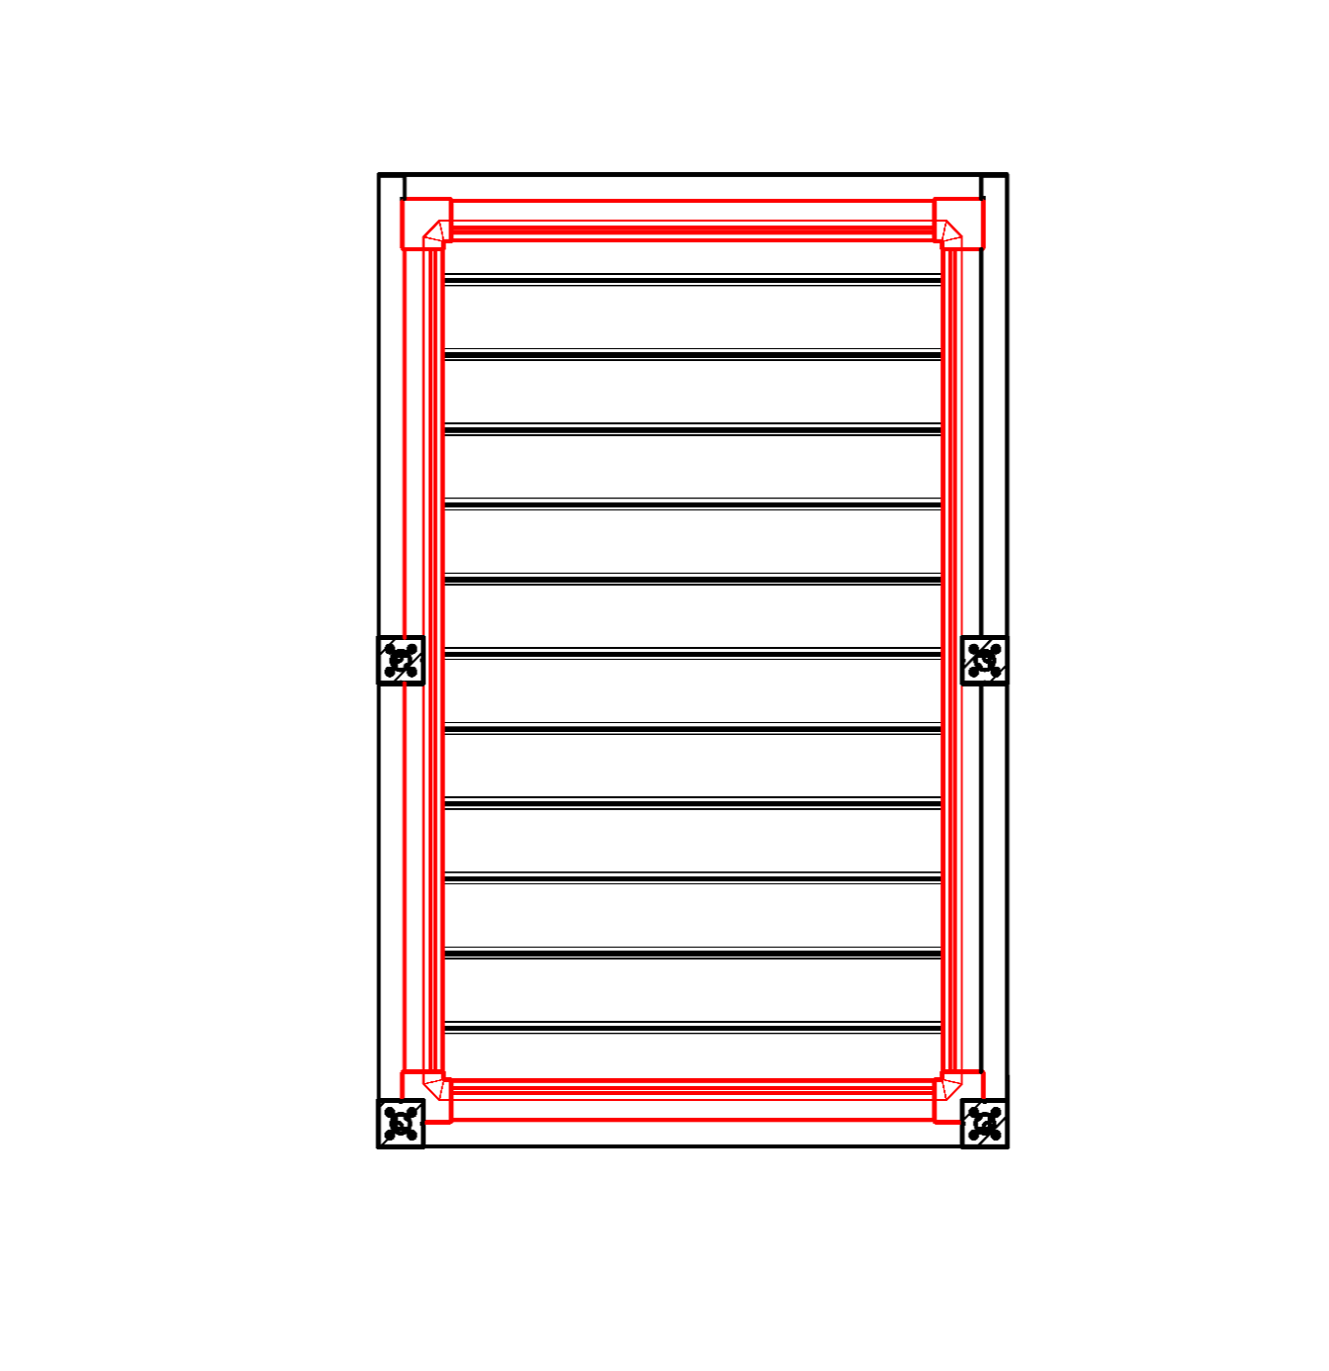
Objaśnienia:
16/ Prześwit w zakresie 500 - 3000mm. |  |  |  |  |  |  | S - szerokość |  |  |  |  |  |  |  |  |  | Prześwit |  |  |  |  | Przemieszczenie wzdłużne słupka |  |  |  |  |  |  |  |  |  |  | Całoobwodowy okap
17/ Przemieszczenie na oś 0mm, lub też w zakresie 255 - 1055mm posunutí po délce, v rozmězí 255 - 555mm posunutí po šířce. |  |  |  |  |  |  | L - długość

Zalecana liczba odpływów:
do 12m² powierzchni pergoli - 1 odpływ
ponad 12m² powierzchni pergoli - 2 odpływy
ponad 24m² powierzchni pergoli - zalecamy 3 odpływy

Uwagi:
Profile kryjące zamawia się samodzielnie.
Profil maskujący PK 05 nie można łączyć ze szczotką uszczelniającą.
Z powodów technologicznych nie można ponownie lakierować jakichkolwiek profili.

 |  |  |  |  |  |  |  |  |  |  |  |  |  |  |  |  | Umieszczenie odpływu w słupku

Ważność od: 10.12.2025.
Wszelkie stosunku handlowe podlegają postanowieniom Ogólnych Warunków Handlowych spółki ISOTRA a.s. w obowiązującym brzmieniu, o ile nie jest ustalone inaczej.

Instrukcje
Formularz zamówieniowy Pergola

Skr.2 wyrobu
skrót | nazwa | uwaga | Typ montażu
ARTOSI

typ wyrobu |  |  |  | Typ A
skrót | nazwa | uwaga
ARTOSI

Typ montażu
skrót | nazwa | uwaga
A | Typ A
B | Typ B
D | Typ D

Kolor lakierowanych komponentów
skrót | nazwa | uwaga
9010M | RAL biały 9010 matowy | standard
9010S | RAL biały 9010 struktura | standard
9006RAL | RAL srebrny 9006 | standard
9006S | RAL srebrny 9006 struktura | standard
9007RAL | RAL szary (szare aluminium) 9007 | standard
9007S | RAL szary (szare aluminium) 9007 struktura | standard
8014M | RAL brązowy (sepia) 8014 matowy | standard
8014S | RAL brązowy (sepia) 8014 struktura | standard
7016M | RAL szary (antracyt) 7016 matowy | standard
7016S | RAL szary (antracyt) 7016 strukturowany | standard
DB702 | RAL szary (specjalny dla lameli DB702 ) | standard
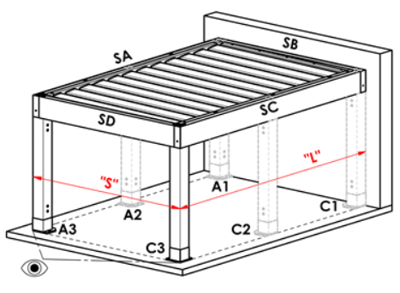
DB703 | RAL szary (ciemnoperłowy) DB703 | standard |  | Typ B
1003RAL | RAL żółty (sygnałowy) 1003
1013RAL | RAL żółty (ostrygowy) 1013
1015RAL | RAL żółty (kość słoniowa) 1015
3000RAL | RAL czerwony (ognisty) 3000
3005RAL | RAL czerwony (winowy) 3005
5005RAL | RAL niebieski (sygnałowy) 5005
5009RAL | RAL błękit (lazurowy) 5009
5011RAL | RAL niebieski (stalowo niebieski) 5011
5014RAL | RAL niebieski (siwy) 5014
6005RAL | RAL zielony (mchowy) 6005
7001RAL | RAL szary (srebrzysty) 7001
7009RAL | RAL szary (trawa) 7009
7015RAL | RAL szary łupek 7015
7016RAL | RAL szary (antracyt) 7016
7021RAL | RAL szary (czarnoszary) 7021
7024RAL | RAL szary (grafitowy) 7024
7035RAL | RAL szary (jasnoszary) 7035
8003RAL | RAL brązowy (gliniany) 8003
8011RAL | RAL brązowy (orzechowy) 8011
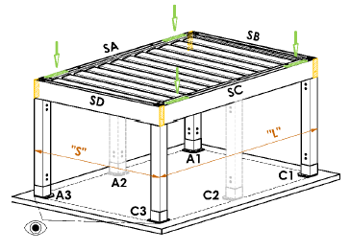
8012RAL | RAL brązowy (czerwono brązowy) 8012
8014RAL | RAL brązowy (sepia) 8014
8017RAL | RAL brązowy (czekolada) 8017
8019RAL | RAL brązowy (szaro brązowy) 8019 |  |  | Typ D
9001RAL | RAL biały (kremowy) 9001
9003RAL | RAL biały 9003
9005RAL | RAL czarny (ciemnoczarny) 9005
9010RAL | RAL biały 9010
1001RAL | RAL żółty (beżowy) 1001
1011RAL | RAL żółty (brązowo beżowy) 1011
3002RAL | RAL czerwony karmin 3002
3003RAL | RAL czerwony rubin 3003
3004RAL | RAL czerwony 3004
3012RAL | RAL czerwony beżowo 3012
5002RAL | RAL błękit (ultramaryna) 5002
5013RAL | RAL niebieski (kobaltowy) 5013
5018RAL | RAL niebieski (turkusowy) 5018
6009RAL | RAL zielony (jodłowy) 6009
6011RAL | RAL zielony (rezedowy) 6011
6018RAL | RAL zielony (żółtozielony) 6018
6026RAL | RAL zielony (opal) 6026
7006RAL | RAL szary (beżowo szary) 7006
7022RAL | RAL szary umbra 7022
7023RAL | RAL szary (beton) 7023
7030RAL | RAL szary kamienny 7030
7036RAL | RAL szary (platynowy) 7036
7038RAL | RAL szary (agatowy) 7038
7040RAL | RAL szary (okienny) 7040
7046RAL | RAL szary (telegraficzny) 7046
7047RAL | RAL szary (telegraficzny) 7047
7048RAL | RAL perłowy (szara mysz) 7048
8001RAL | RAL brązowy (ochra) 8001
8002RAL | RAL brązowy (sygnałowy) 8002
8004RAL | RAL brązowy (miedziany) 8004
8007RAL | RAL brązowy (sarni) 8007
8016RAL | RAL brązowy (mahoń) 8016
8023RAL | RAL brązowy (orange) 8023
8028RAL | RAL brązowy (terra) 8028
9002RAL | RAL biały (szaro biały) 9002
9004RAL | RAL czarny (sygnałowy) 9004
9016M | RAL biały (drogowy) MATOWY 9016
9016RAL | RAL biały (drogowy) 9016
9017RAL | RAL czarny (drogowy) 9017
9022RAL | RAL perłowy (jasnoszary) 9022
VSR780 | RAL VSR 780
7012RAL | RAL szary bazalt 7012
7039RAL | RAL szary (kryształowy) 7039
X | INNY (do uwagi RAL dla lakierni)

Kolor lameli
skrót | nazwa | uwaga
9010M | RAL biały 9010 matowy | standard
9010S | RAL biały 9010 struktura | standard
9006RAL | RAL srebrny 9006 | standard
9006S | RAL srebrny 9006 struktura | standard
9007RAL | RAL szary (szare aluminium) 9007 | standard
9007S | RAL szary (szare aluminium) 9007 struktura | standard
8014M | RAL brązowy (sepia) 8014 matowy | standard
8014S | RAL brązowy (sepia) 8014 struktura | standard
7016M | RAL szary (antracyt) 7016 matowy | standard
7016S | RAL szary (antracyt) 7016 strukturowany | standard
DB702 | RAL szary (specjalny dla lameli DB702 ) | standard
DB703 | RAL szary (ciemnoperłowy) DB703 | standard
1003RAL | RAL żółty (sygnałowy) 1003
1013RAL | RAL żółty (ostrygowy) 1013
1015RAL | RAL żółty (kość słoniowa) 1015
3000RAL | RAL czerwony (ognisty) 3000
3005RAL | RAL czerwony (winowy) 3005
5005RAL | RAL niebieski (sygnałowy) 5005
5009RAL | RAL błękit (lazurowy) 5009
5011RAL | RAL niebieski (stalowo niebieski) 5011
5014RAL | RAL niebieski (siwy) 5014
6005RAL | RAL zielony (mchowy) 6005
7001RAL | RAL szary (srebrzysty) 7001
7009RAL | RAL szary (trawa) 7009
7015RAL | RAL szary łupek 7015
7016RAL | RAL szary (antracyt) 7016
7021RAL | RAL szary (czarnoszary) 7021
7024RAL | RAL szary (grafitowy) 7024
7035RAL | RAL szary (jasnoszary) 7035
8003RAL | RAL brązowy (gliniany) 8003
8011RAL | RAL brązowy (orzechowy) 8011
8012RAL | RAL brązowy (czerwono brązowy) 8012
8014RAL | RAL brązowy (sepia) 8014
8017RAL | RAL brązowy (czekolada) 8017
8019RAL | RAL brązowy (szaro brązowy) 8019
9001RAL | RAL biały (kremowy) 9001
9003RAL | RAL biały 9003
9005RAL | RAL czarny (ciemnoczarny) 9005
9010RAL | RAL biały 9010
1001RAL | RAL żółty (beżowy) 1001
1011RAL | RAL żółty (brązowo beżowy) 1011
3002RAL | RAL czerwony karmin 3002
3003RAL | RAL czerwony rubin 3003
3004RAL | RAL czerwony 3004
3012RAL | RAL czerwony beżowo 3012
5002RAL | RAL błękit (ultramaryna) 5002
5013RAL | RAL niebieski (kobaltowy) 5013
5018RAL | RAL niebieski (turkusowy) 5018
6009RAL | RAL zielony (jodłowy) 6009
6011RAL | RAL zielony (rezedowy) 6011
6018RAL | RAL zielony (żółtozielony) 6018
6026RAL | RAL zielony (opal) 6026
7006RAL | RAL szary (beżowo szary) 7006
7016M | RAL szary (antracyt) MATOWY 7016
7022RAL | RAL szary umbra 7022
7023RAL | RAL szary (beton) 7023
7030RAL | RAL szary kamienny 7030
7036RAL | RAL szary (platynowy) 7036
7038RAL | RAL szary (agatowy) 7038
7040RAL | RAL szary (okienny) 7040
7046RAL | RAL szary (telegraficzny) 7046
7047RAL | RAL szary (telegraficzny) 7047
7048RAL | RAL perłowy (szara mysz) 7048
8001RAL | RAL brązowy (ochra) 8001
8002RAL | RAL brązowy (sygnałowy) 8002
8004RAL | RAL brązowy (miedziany) 8004 |  | Kierunek pochylania lameli
8007RAL | RAL brązowy (sarni) 8007
8016RAL | RAL brązowy (mahoń) 8016 |  |  | rzut "A" |  | Rzut "B"
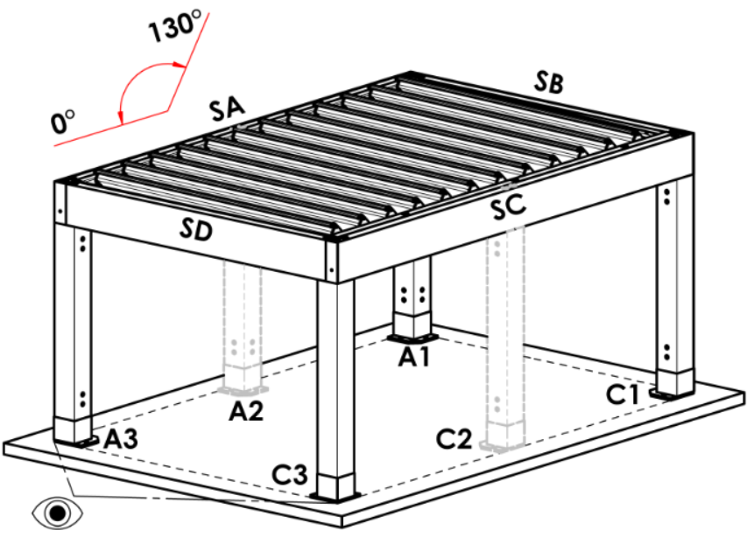
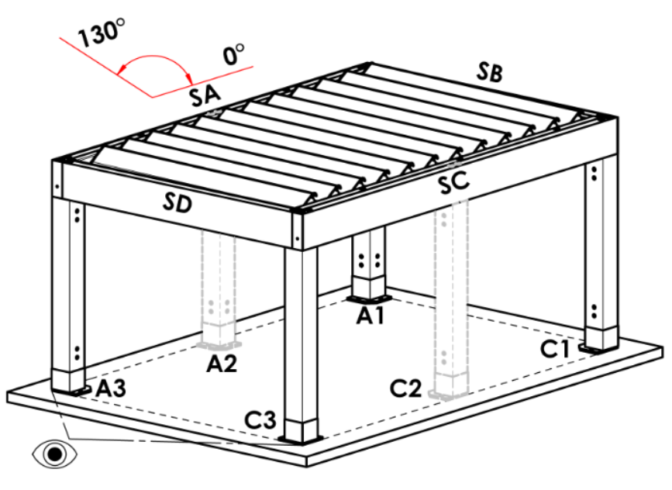
8023RAL | RAL brązowy (orange) 8023
8028RAL | RAL brązowy (terra) 8028
9002RAL | RAL biały (szaro biały) 9002
9004RAL | RAL czarny (sygnałowy) 9004
9016M | RAL biały (drogowy) MATOWY 9016
9016RAL | RAL biały (drogowy) 9016
9017RAL | RAL czarny (drogowy) 9017
9022RAL | RAL perłowy (jasnoszary) 9022
VSR780 | RAL VSR 780
7012RAL | RAL szary bazalt 7012
7039RAL | RAL szary (kryształowy) 7039
X | INNY (do uwagi RAL dla lakierni)
ISD110 | Isotra system DECORAL gładki ISD110 | Maks. szerokość Decoral wynosi 4,5 m.
ISD120 | Isotra system DECORAL gładki ISD120 | Maks. szerokość Decoral wynosi 4,5 m.
ISD130 | Isotra system DECORAL gładki ISD130 | Maks. szerokość Decoral wynosi 4,5 m.
ISD140 | Isotra system DECORAL gładki ISD140 | Maks. szerokość Decoral wynosi 4,5 m.
ISD150 | Isotra system DECORAL gładki ISD150 | Maks. szerokość Decoral wynosi 4,5 m.
ISD160 | Isotra system DECORAL gładki ISD160 | Maks. szerokość Decoral wynosi 4,5 m.
ISD210 | Isotra system DECORAL struktura ISD210 | Maks. szerokość Decoral wynosi 4,5 m.
ISD220 | Isotra system DECORAL struktura ISD220 | Maks. szerokość Decoral wynosi 4,5 m.
ISD230 | Isotra system DECORAL struktura ISD230 | Maks. szerokość Decoral wynosi 4,5 m.
ISD310 | Isotra system DECORAL struktura ISD310 | Maks. szerokość Decoral wynosi 4,5 m.
ISD152 | Isotra system DECORAL gładki ISD152 | Maks. szerokość Decoral wynosi 4,5 m.
ISD154 | Isotra system DECORAL gładki ISD154 | Maks. szerokość Decoral wynosi 4,5 m.
ISD200 | Isotra system DECORAL struktura ISD200 | Maks. szerokość Decoral wynosi 4,5 m.
ISD212 | Isotra system DECORAL struktura ISD212 | Maks. szerokość Decoral wynosi 4,5 m.
ISD214 | Isotra system DECORAL struktura ISD214 | Maks. szerokość Decoral wynosi 4,5 m.
ISD222 | Isotra system DECORAL struktura ISD222 | Maks. szerokość Decoral wynosi 4,5 m.
ISD500 | Isotra system DECORAL gładki ISD500 | Maks. szerokość Decoral wynosi 4,5 m.
ISD510 | Isotra system DECORAL gładki ISD510 | Maks. szerokość Decoral wynosi 4,5 m.
ISD600 | Isotra system DECORAL struktura ISD600 | Maks. szerokość Decoral wynosi 4,5 m.
ISD610 | Isotra system DECORAL struktura ISD610 | Maks. szerokość Decoral wynosi 4,5 m.
ISD620 | Isotra system DECORAL struktura ISD620 | Maks. szerokość Decoral wynosi 4,5 m.
ISD630 | Isotra system DECORAL struktura ISD630 | Maks. szerokość Decoral wynosi 4,5 m.
ISD640 | Isotra system DECORAL struktura ISD640 | Maks. szerokość Decoral wynosi 4,5 m.
ISD700 | Isotra system DECORAL specyficzny ISD700 | Maks. szerokość Decoral wynosi 4,5 m.
Xisd | INNY ISD (po konsultacji z OZ - termin) | Maks. szerokość Decoral wynosi 4,5 m.
7016S/9010S | górna część 7016S / dolna część 9010S
7016S/9016S | górna część 7016S / dolna część 9016S
7016S/9006S | górna część 7016S / dolna część 9006S
...
Kolor lameli
DB703S/9007S | górna część DB703S / dolna część 9007S

Kierunek pochylania lameli
skrót | nazwa | uwaga
A | kierunek pochylania "A"
B | kierunek pochylania "B"

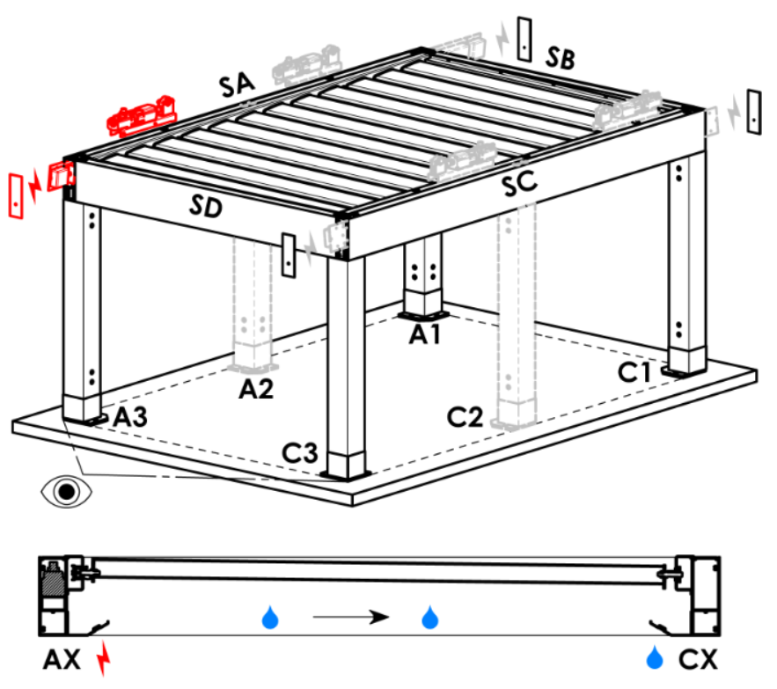
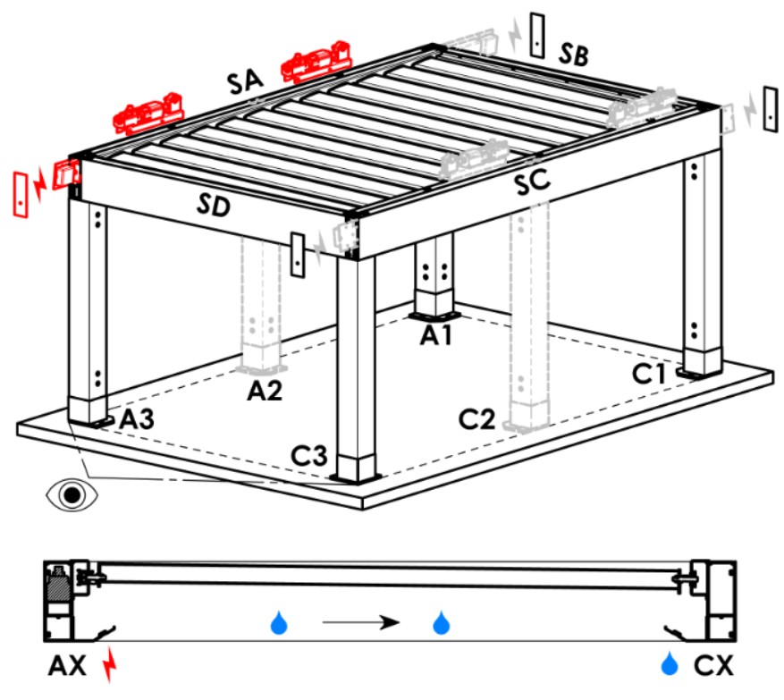
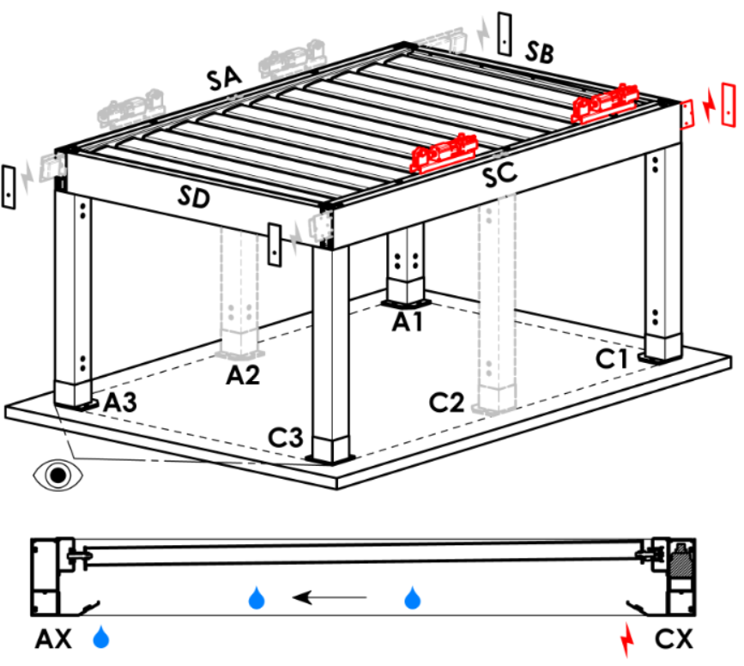
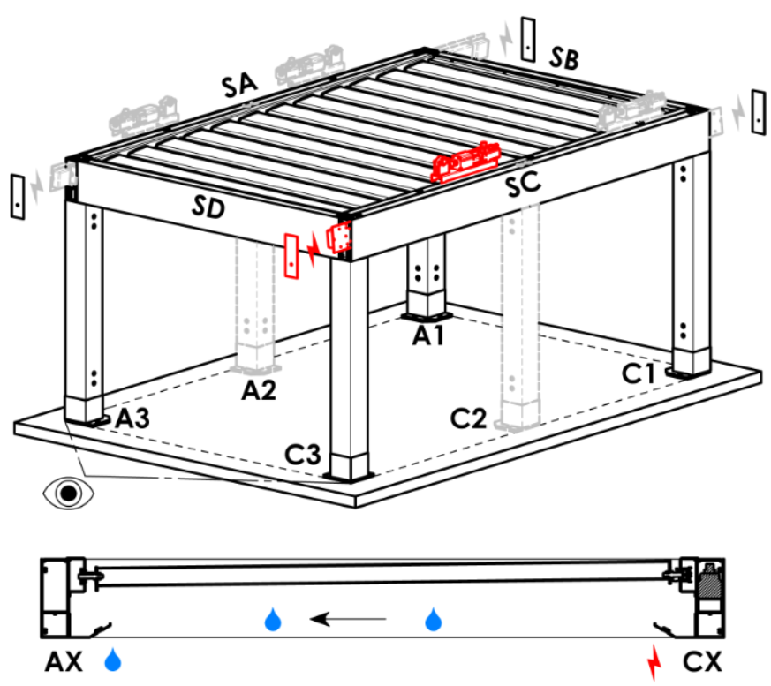
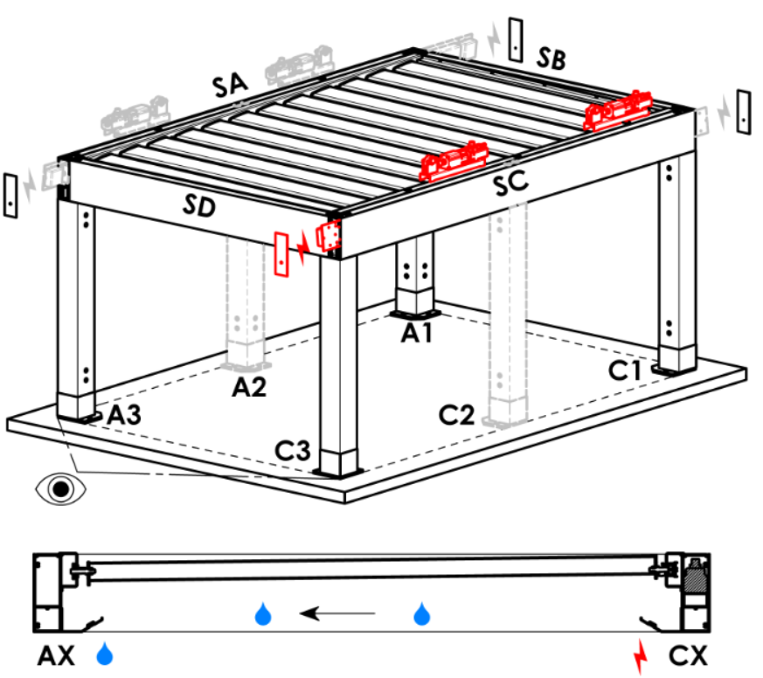
Punkt dostępu i liczba silników
skrót | nazwa | uwaga | Punkt dostępu i liczba silników
A1 | A1 | 1 szt. silnika | A1 |  | A1A3 |  | A3 | A3A1 | C1 | C1C3 | C3 | C3C1
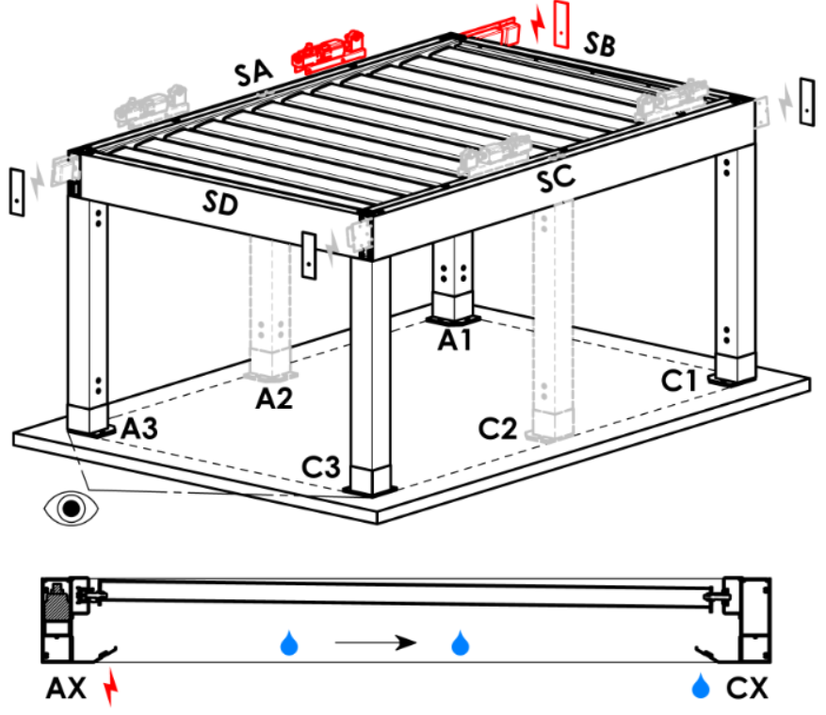
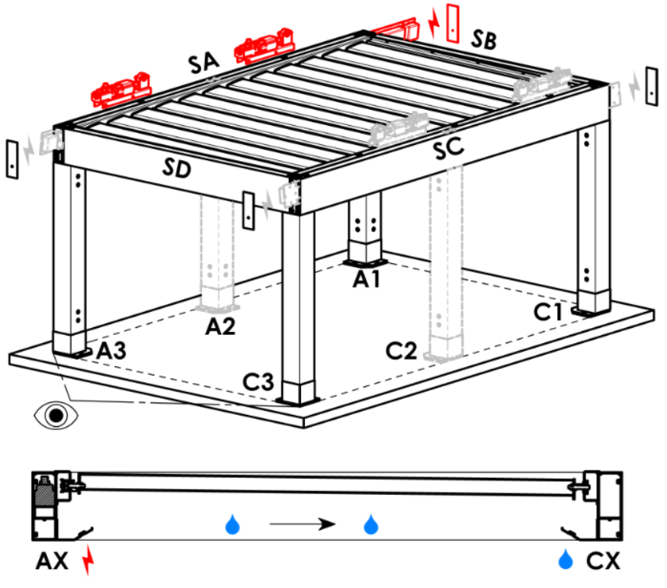
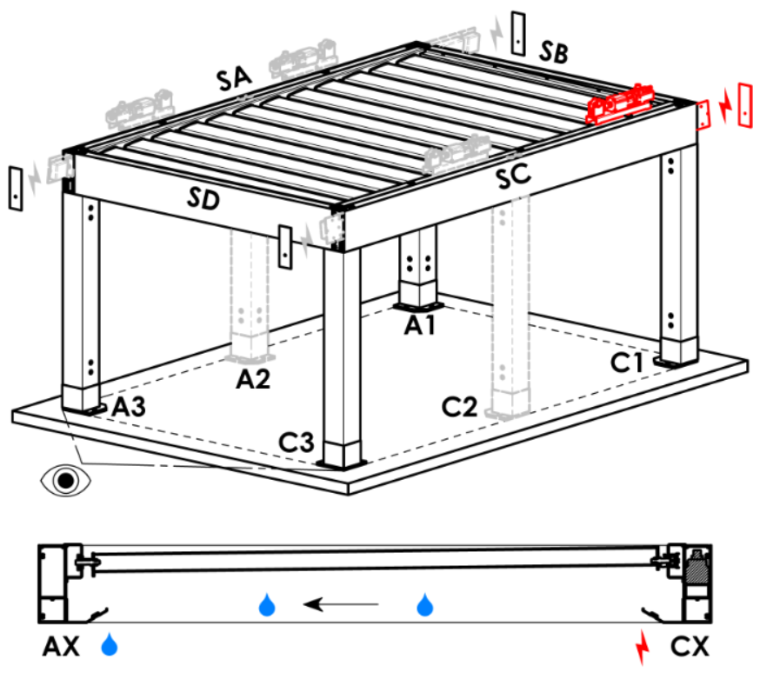
A3 | A3 | 1 szt. silnika
C1 | C1 | 1 szt. silnika
C3 | C3 | 1 szt. silnika
A1A3 | A1+A3 | 2 szt. silników, doprowadzenie zasilania z A1
C1C3 | C1+C3 | 2 szt. silników, doprowadzenie zasilania z C1
A3A1 | A3+A1 | 2 szt. silników, doprowadzenie zasilania z A3
C3C1 | C3+C1 | 2 szt. silników, doprowadzenie zasilania z C3

Typ silnika
skrót | nazwa | uwaga
S_WT_SR | 01.silnik Somfy WT+SLIM IO receiver
S_WT | 01.silnik Somfy WT

Pomocniczy punkt dostępu
zkratka | název | poznámka
N | nie ma | do pergoli typu A i B
SA-A3 | w profilu SA - w rogu A3 | do pergoli typu D,Pomocniczy punkt dostępu A3 i A3A1
SA-A1 | w profilu SA - w rogu A1 | do pergoli typu D,Pomocniczy punkt dostępu A1 i A1A3
SC-C1 | w profilu SC - w rogu C1 | do pergoli typu D,Pomocniczy punkt dostępu C1 i C1C3
SC-C3 | w profilu SC - w rogu C3 | do pergoli typu D,Pomocniczy punkt dostępu C3 i C3C1

Mocowanie ramy
skrót | nazwa | uwaga | Mocowanie ram
...

